Sheet1
gói | 1 | 2 | 3 | 4 | 5 | 6 |  |  |  |  |  |  |  | n = 6; m = 12
w | 3 | 6 | 2 | 7 | 1 | 5
v | 4 | 5 | 2 | 6 | 1 | 3
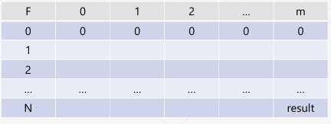
F | 0 | 1 | 2 | 3 | 4 | 5 | 6 | 7 | 8 | 9 | 10 | 11 | 12 | khối lượng
0 | 0 | 0 | 0 | 0 | 0 | 0 | 0 | 0 | 0 | 0 | 0 | 0 | 0
1 | 0 | 0 | 0 | 4 | 4 | 4 | 4 | 4 | 4 | 4 | 4 | 4 | 4
2 | 0 | 0 | 0 | 4 | 4 | 4 | 5 | 5 | 5 | 9 | 9 | 9 | 9
3 | 0 | 0 | 2 | 4 | 4 | 6 | 6 | 6 | 7 | 9 | 9 | 11 | 11
4 | 0 | 0 | 2 | 4 | 4 | 6 | 6 | 6 | 7 | 9 | 10 | 11 | 12
5 | 0 | 1 | 2 | 4 | 5 | 6 | 7 | 7 | 7 | 9 | 10 | 11 | 12
6 | 0 | 1 | 2 | 4 | 5 | 6 | 7 | 7 | 7 | 9 | 10 | 11 | 12
gói

